表紙
統計法に基づく
基幹統計調査
 |  |  |  |  |  | (令和６年９月30日公表)

令和６年７月分

毎月勤労統計調査地方調査月報

賃金・労働時間・雇用の動き

 | ◆滋賀県の状況◆
 |  |  |  |  | （調査産業計、事業所規模５人以上）（令和２年平均＝100）

 | 現金給与総額 | 377,343円 | 指数 | 125.3 （前年同月比 1.8％）
 | 総実労働時間 | 135.7時間 | 指数 | 102.8 （前年同月比 0.7％）
 | 常用労働者数 | 533,217人 | 指数 | 104.9 （前年同月比 1.6％）

 | ◆主な指数の前年同月比の動き◆
 |  |  |  |  | （調査産業計、事業所規模５人以上）
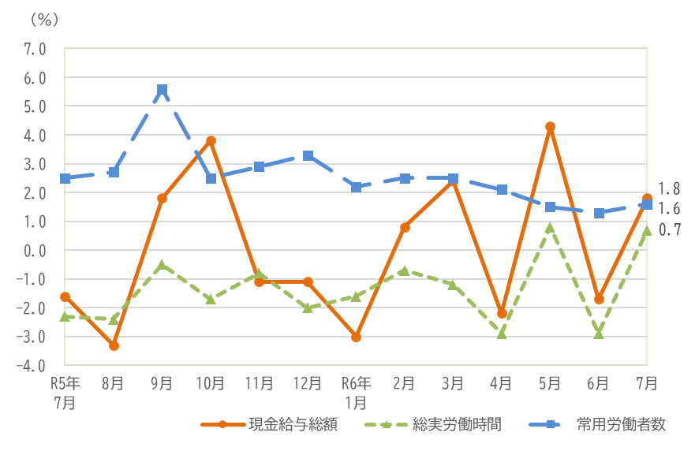

 |  |  |  |  |  | 滋賀県総合企画部統計課

P１賃金
調 査 結 果 の 概 要

１．賃金の動き

（１）事業所規模５人以上

令和６年７月の調査産業計の１人当たり月間現金給与総額は377,343円で、前年同月に比べて1.8％増となった。 月間現金給与総額をきまって支給する給与と特別に支払われた給与に分けてみると、きまって支給する給与は262,139円で、前年同月に比べて3.6％増、特別に支払われた給与は115,204円で、前年同月差は2,387円減となった。 また、製造業におけるきまって支給する給与は338,383円で、前年同月比で4.1％増となった。

（２）事業所規模30人以上

令和６年７月の調査産業計の１人当たり月間現金給与総額は427,278円で、前年同月に比べて3.1％増となった。 月間現金給与総額をきまって支給する給与と特別に支払われた給与に分けてみると、きまって支給する給与は293,409円で、前年同月に比べて4.0％増、特別に支払われた給与は133,869円で、前年同月差は1,053円増となった。 また、製造業におけるきまって支給する給与は355,384円で、前年同月比で5.3％増となった。

図１ 賃金の推移（前年同月比）
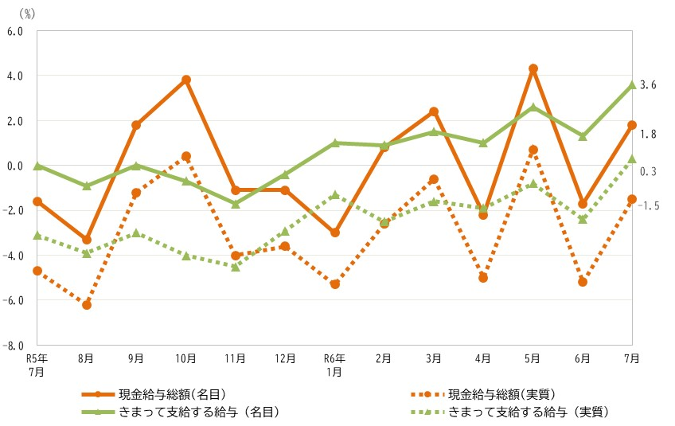 | （調査産業計、事業所規模５人以上）

P３ 労働時間
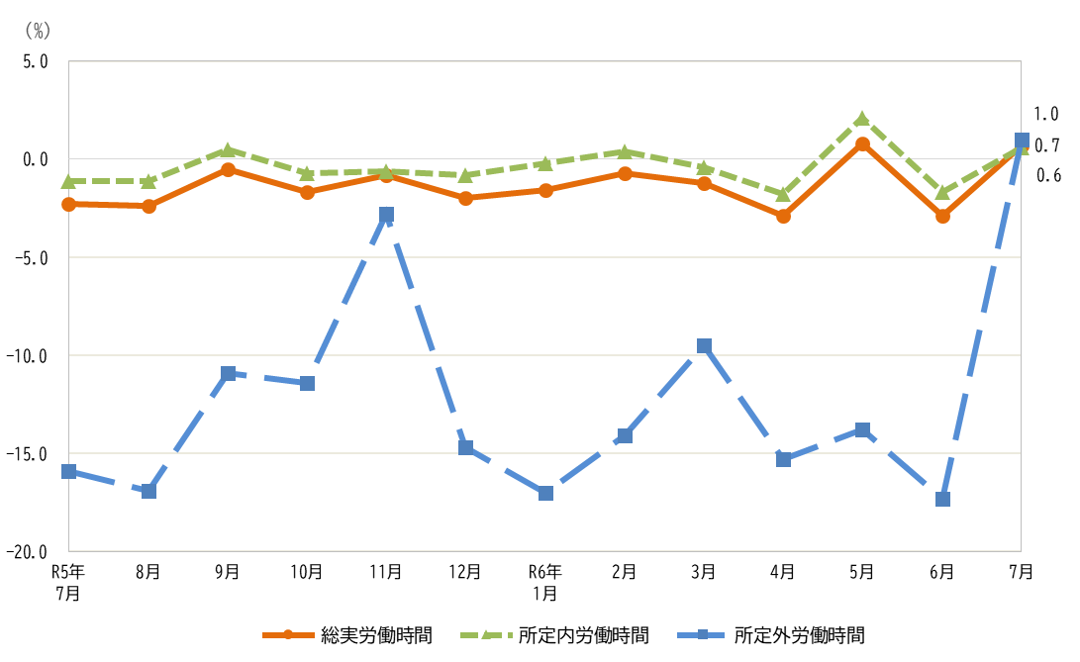
２．労働時間の動き

（１）事業所規模５人以上

令和６年７月の調査産業計の１人当たり月間総実労働時間は135.7時間で、前年同月に比べて0.7％増となった。 月間総実労働時間を所定内労働時間と所定外労働時間に分けてみると、所定内労働時間は125.8時間で、前年同月に比べて0.6％増、所定外労働時間は9.9時間で、前年同月に比べて1.0％増となった。 また、製造業における所定外労働時間は12.7時間で、前年同月比で1.6％増となった。

（２）事業所規模30人以上

令和６年７月の調査産業計の１人当たり月間総実労働時間は143.8時間で、前年同月に比べて0.6％増となった。 月間総実労働時間を所定内労働時間と所定外労働時間に分けてみると、所定内労働時間は132.6時間で、前年同月に比べて0.5％増、所定外労働時間は11.2時間で、前年同月に比べて1.9％増となった。 また、製造業における所定外労働時間は13.8時間で、前年同月比で6.2％増となった。

図２ 労働時間の推移（前年同月比）
 | （調査産業計、事業所規模５人以上）

毎勤とは（例月）
毎月勤労統計調査（通称“毎勤”）とは

─── どんな調査か ───

 | ○ 賃金や労働時間、出勤日数、労働者数の動きを調べている調査です。
 | ○ この調査は前身も含めると大正12年から実施しており、統計法に基づく
 | 「基幹統計調査」で行政機関が作成する統計の中でも特に重要な統計とし
 | て位置づけられています。

─── 調査対象とは ───

 | ○ 常用労働者５人以上の事業所から産業、事業所規模別に無作為に選んだ
 | 事業所を対象に、毎月実施しています。なお、１～４人規模の事業所に
 | ついても、年１回調べています。

─── どのように活用されているか ───

 | ○ 景気動向の判断資料
 | ○ 雇用保険や労災保険の保険給付額の改定資料
 | ○ 企業の経営判断や賃金などの労働条件決定の際の資料
 | ○ 政府の各種審議会の資料
 | （労働政策審議会、中央最低賃金審議会、社会保障審議会等）
 | ○ 民事事件や交通事故などの逸失利益の算定資料

 | 調査結果は、他にも民間企業においても労働条件に関する問題解決の合理的、
 | 客観的資料として利用されるとともに、IMF、OECD等、我が国の労働者の国
 | 際地位を明らかにする役割を果たすなど幅広く活用されています。

この調査についてのお問い合わせは、下記までお願いします。
〒520-8577
滋賀県大津市京町四丁目１－１
滋賀県総合企画部統計課 学事産業統計係
電話番号
０７７－５２８－３３９２（直通）
滋賀県ホームページ
https://www.pref.shiga.lg.jp/kensei/tokei/roudou/kinroutoukei/

